Лист1
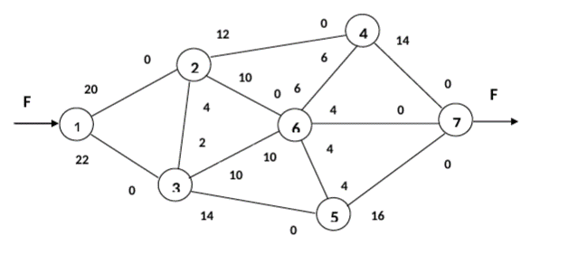

 |  | Задача о максимальном потоке

 | С12 | С13 | С23 | С32 | С24 | С26 | С36 | С63 | С35 | С56 | С65 | С64 | С46 | С47 | С67 | С57
 | 20 | 22 | 4 | 2 | 12 | 10 | 10 | 10 | 14 | 4 | 4 | 6 | 6 | 14 | 4 | 16
F | X12 | X13 | X23 | X32 | X24 | X26 | X36 | X63 | X35 | X56 | X65 | X64 | X46 | X47 | X67 | X57
26 | 4 | 22 | 4 | 2 | 2 | 0 | 10 | 0 | 14 | 0 | 2 | 4 | 0 | 6 | 4 | 16

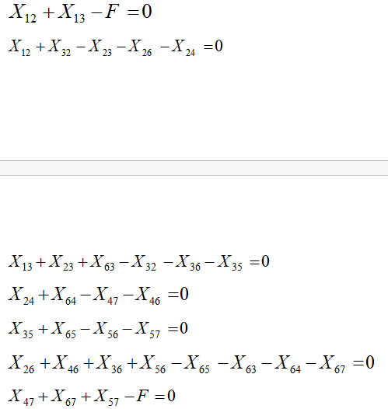
0
0
0
0
0 |  |  | F
0 |  |  | 26
0

Лист2
(20)
5, 4
(15)
4, 4
1
2
4
3
5
(5)
12, 15
12, *
5, *
9, 10
2, 15
5, 5
14, 8

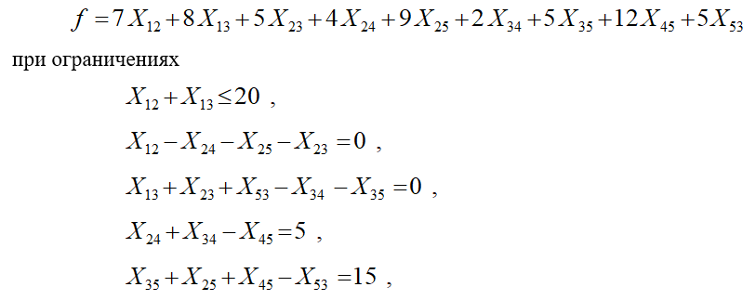

 |  |  |  |  |  |  |  |  | Цифры в скобках обозначают: в случае узла 1 (источника) – количество имеющегося продукта, в случае узлов 4 и 5 – их потребности в продукте. Первые числа у стрелок означают удельную стоимость транспортировки продукта ( ), а вторые – пропускную способность дуги (например, магистрали). Индекс у дуг (2,3) и (4,5) означает, что их пропускные способности могут считаться неограниченными (например, они значительно превосходят имеющиеся в наличии запасы продукта

 |  | Задача о потоке минимальной стоимости

С12 | С13 | C23 | С24 | С25 | С34 | С35 | С53 | С45
12 | 14 | 5 | 4 | 9 | 2 | 5 | 5 | 12
X12 | X13 | X23 | X24 | X25 | X34 | X35 | X53 | X45
14 | 6 | 0 | 4 | 10 | 1 | 5 | 0 | 0

20 |  |  |  |  | F
0 |  |  |  |  | 385
0
5
15

Лист3
Задача о кратчайшем маршруте
Стоимость доставки
С12 | С13 | С32 | С24 | С27 | С34 | С35 | С45 | С47 | С56 | С67
24 | 20 | 14 | 12 | 30 | 10 | 12 | 6 | 7 | 8 | 12
X12 | X13 | X32 | X24 | X27 | X34 | X35 | X45 | X47 | X56 | X67
0 | 1 | 0 | 0 | 0 | 1 | 0 | 0 | 1 | 0 | 0

1
0
0
0
0 |  |  |  | F
0 |  |  |  | 37
1

1
2
7
3
5
24
14
20
6
4
12
7
6
12
8
10
12
30

